Feuil1
 | Mercredi 1er Mai 2024

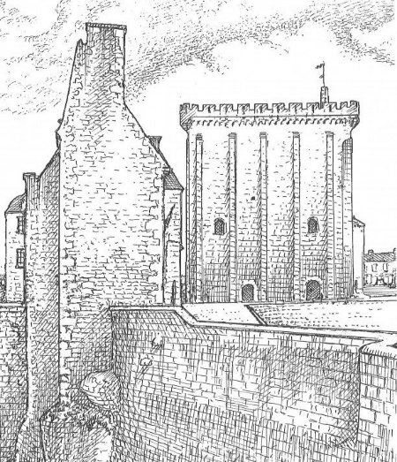
 | Foulées Pontoises
 |  |  | 41éme Edition

 |  | Engagements, départs, arrivées, |  | Engagement, Départ
 |  |  |  | Arrivée, Récompenses
 |  | Site de la Piscine Municipale |  | Place du Donjon

9h30 | Course des Remparts |  |  | 4,6km
 | Ouvert à partir de la catégorie cadet et marche athlétique

10h10 | Foulées Pontoises |  |  | 8,4km
 | Ouvert à partir de la catégorie cadet

11h15 | Course Eveils-Poussins |  |  | 1,2km

11h30 | Course Benjamins-Minimes |  |  | 1,8km

Renseignements: Jacky GRAND Tél : 05 46 91 28 72
 |  | 06 43 22 87 30
Engagement gratuit:
 | Inscriptions | grandjacky7@gmail.com |  |  | Souhaitable
 | ou sur place le 1er Mai entre 8h00 et 9h00

 | Remise des dossards à la mairie à partir de 8h00

Licence FFA 2024 à jour ou certificat médical de moins d'un an portant
la mention "Apte à la pratique de la course à pied en compétition"

